PdG
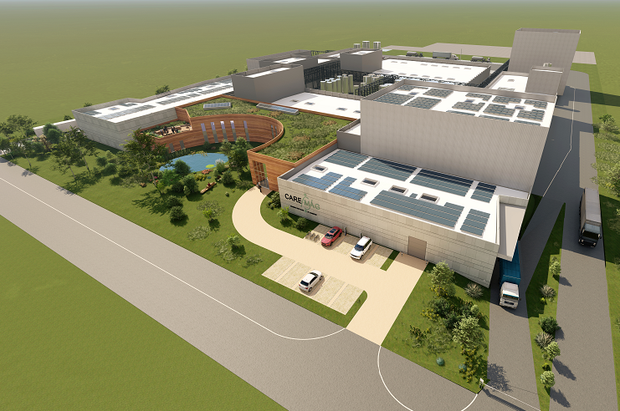

PROJET CAREMAG

LISTE DES INTERVENTIONS
TIE-INS LIST

MTK045-MRXX-PIP-0001-LTI

 | VERSION | DESCRIPTION | ETABLI PAR | VERIFIÉ PAR | APPROUVE PAR | DATE
 | 0 | Première émission |  |  |  | XX/XX/2024

 | ARTELIA INDUSTRIE – Agence de Martigues
 | 36 Avenue José Nobre – Ecopolis Sud – 13500 MARTIGUES – TEL : 04 42 81 63 01

 | ARTELIA / 2024 / MTK045

